Table 11
 | hal ini Nilai Polis akan dipotong sebesar Biaya Cuti Premi bulanan (jika ada), Biaya Administrasi Bulanan (jika ada), Biaya Pertanggungan Dasar, dan Biaya Pertanggungan Tambahan (jika ada) dan dilakukan secara harian hingga Nilai Polis tidak cukup untuk membayar biaya-biaya dimaksud sehingga Polis akan menjadi lewat waktu (lapsed); (b) Dalam hal Nilai Polis Top-Up lebih besar dari tunggakan Premi, Pemegang Polis hanya dapat mengajukan fasilitas Pemotongan Nilai Polis Top-Up secara tertulis atau melalui cara lainnya yang ditentukan oleh Manulife Indonesia. (c) Dalam hal Pemegang Polis: (i) tidak mengajukan fasilitas Cuti Premi (Premium Holiday); atau (ii) pengajuan fasilitas Cuti Premi (Premium Holiday) oleh Pemegang Polis tidak diterima oleh Manulife Indonesia dalam hal Nilai Polis tidak cukup untuk membayar Biaya Cuti Premi bulanan (jika ada), Biaya Administrasi Bulanan (jika ada), Biaya Pertanggungan Dasar, dan Biaya Pertanggungan Tambahan (jika ada), sebagaimana yang dimaksud Pasal 6.3 Ketentuan Khusus ini maka Polis akan menjadi lewat waktu (lapsed). (d) Cuti Premi (Premium Holiday) yang terjadi dalam tahun pertamaPolis hingga tahun ke-7 (ketujuh) Polis akan membatalkan seluruh manfaat loyalitas. (e) Selama berlakunya Cuti Premi (Premium Holiday) sebagaimana dimaksud pada Ketentuan Khusus, yang terjadi dalam 7 (tujuh) tahun pertama Polis, Pemegang Polis baru dapat melakukan Top-Up Sekaligus apabila Pemegang Polis sudah melunasi tunggakan Premi Dasar. (f) Apabila Pemegang Polis membayar seluruh tunggakan Premi setelah terjadinya pemotongan biaya-biaya sehubungan dengan Cuti Premi (Premium Holiday), maka pembayaran tersebut akan dialokasikan sebagai Premi Dasar dan Top-Up Berkala (jika ada) masing- masing sesuai Alokasi Dana Investasi Dari Premi Dasar dan Alokasi Dana Investasi Dari Top-Up. • Ketentuan mengena

 | membayar Biaya Pertanggungan Dasar dan Biaya Pertanggungan Tambahan (jika ada). (d) Manulife Indonesia memiliki hak untuk menyetujui atau menolak pengajuan fasilitas Cuti Premi (Premium Holiday) dalam hal tidak adanya tunggakan Premi dari Pemegang Polis apabila tidak memenuhi ketentuan yang ditetapkan Manulife Indonesia. (e) Pembayaran Premi yang dilakukan dalam periode fasilitas Cuti Premi (Premium Holiday) oleh Pemegang Polis, maka Manulife Indonesia akan mengalokasikan pembayaran tersebut sebagai Top-Up Sekaligus berdasarkan Alokasi Dana Investasi Dari Top- Up yang terakhir. • Dalam keadaan Cuti Premi (Premium Holiday), Pemegang Polis tidak diperkenankan untuk melakukan perubahan Uang Pertanggungan Dasar, Premi Dasar dan/atau penambahan Manfaat Pertanggungan tambahan (jika ada). • Dalam keadaan Cuti Premi (Premium Holiday), maka biaya yang akan dipotong dan akan mengurangi Nilai Polis adalah Biaya Cuti Premi bulanan (jika ada), Biaya Administrasi Bulanan (jika ada), Biaya Pertanggungan Dasar, dan Biaya Pertanggungan Tambahan (jika ada).
Persyaratan Transaksi | - Jumlah minimum penarikan dana investasi (withdrawal) adalah Rp1.000.000/USD100 - Sisa saldo Nilai Polis minimum setelah penarikan sebagian (partial withdrawal) adalah Rp2.000.000/USD200 - Jumlah minimum perubahan alokasi dana investasi (switching) adalah Rp1.000.000/USD100
Pertanggungan akan tetap berlaku (No Lapse Guarantee) | Pertanggungan akan tetap berlaku (No Lapse Guarantee) adalah jaminan dimana asuransi akan tetap berlaku selama 10 (sepuluh) tahun pertama Polis meskipun Nilai Polis tidak cukup untuk membayar Biaya Pertanggungan Dasar, Biaya Pertanggungan Tambahan (jika ada), Biaya Administrasi Bulanan, dan biaya-biaya lainnya (jika ada), sepanjang memenuhi ketentuan sebagai berikut: a) Premi Dasar jatuh tempo telah dibayarkan secara tepat waktu oleh Pemegang Polis; dan b) Pemegang Polis tidak pernah melakukan Pengambilan Unit dari Nilai Polis Premi Dasar selama kurun waktu 10 (sepuluh) tahun pertama Polis tersebut.
Perubahan Polis | Apabila terjadi perubahan ketentuan Polis mengenai tapi tidak terbatas pada ketentuan manfaat, biaya, dan risiko akan diberitahukan kepada Pemegang Polis melalui nomor atau alamat korespondensi terkini Pemegang Polis yang tercatat pada Manulife Indonesia paling lambat 30 (tiga puluh) hari kerja sebelum terjadi perubahan.
ILUSTRASI
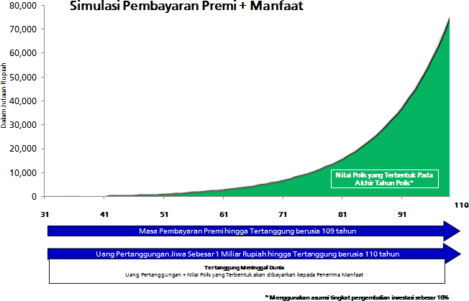 Tertanggung : Bapak Adit Usia Masuk : 40 tahun Masa Pembayaran Premi : 70 tahun Uang Pertanggungan : Rp1.000.000.000,00 Premi Dasar Tahunan : Rp12.480.000,00 Biaya Akuisisi : 30% dari Premi Dasar Tahunan Biaya Pertanggungan Dasar : Rp 214,200 per bulan Biaya Administrasi Bulanan : Rp 30,000 dan 0,583% dari Nilai Polis Premi Dasar Pilihan Dana Investasi : Manulife Dana Ekuitas (IDR) Biaya Pengelolaan Investasi : 2.5% per tahun Asumsi Tingkat Pengembalian : 10% per tahun (positif) • Apabila Bapak Adit meninggal dunia sebelum usia 110 tahun, maka manfaat meninggal yang didapatkan adalah sebesar Rp1.000.000.000,00 ditambah dengan Nilai Polis yang terbentuk (jika ada) kepada Yang Ditunjuk. • Apabila Bapak Adit hidup hingga akhir masa Pertanggungan, yaitu saat mencapai usia 110 tahun, maka Bapak Adit berhak untuk mendapatkan manfaat akhir masa Pertanggungan sebesar Nilai Polis yang terbentuk (jika ada).

